상품제안서
명절선물 소신1++ 등급 워터에이징 숙성한우 구이정육4호(1.2kg) | 상품코드: F30228

 |  |  |  |  |  |  | 02-412-0044 | www.easy1.co.kr
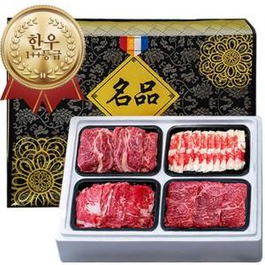

【상세/제작정보】 | 소량구매가능

【인쇄/포장옵션】 | / 포장불가능

【공급단가】 | 수량 | 20~ | 50~ | 100~ | 300~ | 500~
*VAT별도 | 단가 | 206,250원 | 202,950원 | 198,000원 | 193,050원 | 189,740원

【상품 URL】 | https://dev.easy1.co.kr:443/src/goods_detail.php?gdno=30228

